界面&功能
组队 |  |  |  | 功能规则

1
 | 我的队伍
 |  | 1、 | 界面标题 |  | 1、 | 界面标题
 |  | ▶ | 文本内容，无过多功能。 |  | ▶ | 文本内容，无过多功能。
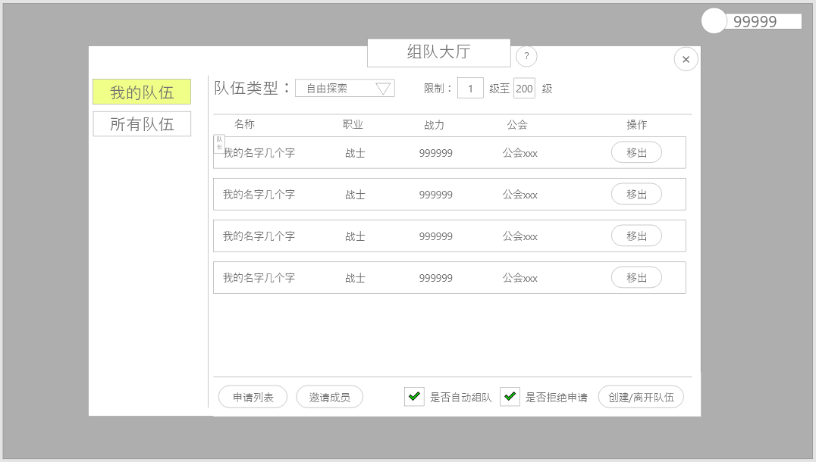
3
10
11
2
 |  | 2、 | 关闭按钮 |  | 2、 | 关闭按钮
 |  | ▶ | 点击关闭界面，无其他功能。 |  | ▶ | 点击关闭界面，无其他功能。
4
 |  | 3、 | 页签按钮 |  | 3、 | 页签按钮
 |  | ▶ | 点击切换对应展示信息。 |  | ▶ | 点击切换对应展示信息。
 |  |  | 我的队伍：显示每个成员的的基础信息。 |  |  | 我的队伍：显示每个成员的的基础信息。
 |  |  | 附近队伍：附近队伍的队伍信息列表。 |  |  | 附近队伍：附近队伍的队伍信息列表。
 |  | 4、 | 成员信息 |  | 4、 | 成员信息
5
 |  | ▶ | 显示对应的成员信息，无过多内容。 |  | ▶ | 显示对应的成员信息，无过多内容。
 |  |  | 名字：显示玩家名字 |  |  | 名字：显示玩家名字
 |  |  | 职业：显示玩家的职业 |  |  | 职业：显示玩家的职业
 |  |  | 等级：显示玩家的转生等级+等级，若玩家未进行转生则不显示。 |  |  | 等级：显示玩家的转生等级+等级，若玩家未进行转生则不显示。
 |  |  | 行会：显示对应所在行会，若未加入行会则显示“暂无” |  |  | 行会：显示对应所在行会，若未加入行会则显示“暂无”
 |  |  | 战力：显示玩家当前的战力值 |  |  | 战力：显示玩家当前的战力值
 |  |  | 操作：队长显示移出，可将对应玩家移出队伍，被移出的玩家将收到提示
6
 |  | ▶ | 队伍容纳人员数量：暂定为最多容纳5人，后续视规划可能会有变动。 |  | ▶ | 界面信息刷新：每次打开刷新最新队伍信息。
 |  | ▶ | 列表排序规则：队长永远排在第一行，然后根据入队顺序从上往下排列，有人离队则删除该队员信息，排序重新排列。 |  | ▶ | 队伍容纳人员数量：暂定为最多容纳5人，后续视规划可能会有变动。
 |  | ▶ | 点击队员信息列表会弹出小弹窗（具体看对应界面） |  | ▶ | 列表排序规则：队长永远排在第一行，然后根据入队顺序从上往下排列，有人离队则删除该队员信息，排序重新排列。
 |  |  |  |  | ▶ | 点击队员信息列表会弹出小弹窗（具体看对应界面）
 |  | 5、 | 队长标注 |  | 5、 | 队长标注
 |  | ▶ | 展示：队长需要一个特殊标识。 |  | ▶ | 展示：队长需要一个特殊标识。
 |  | 6、 | 快捷批准/拒绝勾选框 |  | 6、 | 快捷批准/拒绝勾选框
 |  | ▶ | 勾选栏效果，勾选为开启，取消勾选为关闭。 |  | ▶ | 勾选栏效果，勾选为开启，取消勾选为关闭。
8
 |  | 7、 | 申请列表 |  | ▶ | 默认为不勾选状态；每次点击则改变状态。
9
 |  | ▶ | 点击则打开对应界面。 |  | ▶ | 自动组队：勾选后将根据申请时间最近的玩家开始自动批准入队。
7
 |  | 8、 | 邀请成员 |  |  | 拒绝申请：勾选后自动拒绝所有入队申请。
 |  | ▶ | 点击则打开对应界面。 |  |  | 自动组队和拒绝申请不能同时勾选
 |  | 9、 | 解散/创建/离开按钮 |  | 7、 | 申请列表
 |  | ▶ | 视玩家身份决定按钮显示与对应功能。 |  | ▶ | 点击则打开对应界面。
 |  |  | 没有队伍时：显示为创建队伍 |  | 8、 | 邀请成员
 |  |  | 队长：显示为解散队伍。 |  | ▶ | 点击则打开对应界面。
 |  |  | 成员：显示为离开队伍。 |  | 9、 | 解散/创建/离开按钮
 |  | ▶ | 点击后弹出二次通用确认界面。 |  | ▶ | 视玩家身份决定按钮显示与对应功能。
 |  | 10、 | 队伍类型调整，固定几个类型（可配置，下拉式选择）仅作为标签使用 |  |  | 没有队伍时：显示为创建队伍
 |  | 11、 | 限制等级：只允许范围内的玩家申请和加入 |  |  | 队长：显示为解散队伍。
 |  | ▶ | 最小值必须小于等于所有队伍玩家等级的最低值 |  |  | 成员：显示为离开队伍。
 |  | ▶ | 最大值必须大于等于所有玩家等级的最高值 |  | ▶ | 点击后弹出二次通用确认界面。

2
1
 | 队员信息弹窗界面
 |  | 1、 | 玩家头像信息 |  | 1、 | 玩家头像信息
 |  | ▶ | 玩家头像 |  | ▶ | 玩家头像
 |  | ▶ | 右上角显示玩家职业图标 |  | ▶ | 右上角显示玩家职业图标
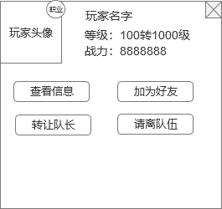
 |  | 2、 | 名字区域 |  | 2、 | 名字区域
 |  | ▶ | 玩家名字信息 |  | ▶ | 玩家名字信息
 |  | ▶ | 玩家等级信息 |  | ▶ | 玩家等级信息：显示转生等级和等级
 |  | ▶ | 玩家战力信息 |  | ▶ | 玩家战力信息：显示玩家当前战力

3
 |  | 3、 | 按钮区域 |  | 3、 | 按钮区域
 |  | ▶ | 查看信息面 |  | ▶ | 查看信息：点击打开玩家信息界面
 |  | ▶ | 加为好友 |  | ▶ | 加为好友：点击发送好友请求，如果已经是好友，则提示“已经是您的好友。”
 |  | ▶ | 转让队长 |  | ▶ | 转让队长：只有队长才显示此按钮，点击后转让队伍的队长，同时刷新一下队伍信息
 |  | ▶ | 请离队伍 |  | ▶ | 请离队伍：只有队长才显示此按钮，点击后把该队员踢出队伍，同时刷新一下队伍信息

6
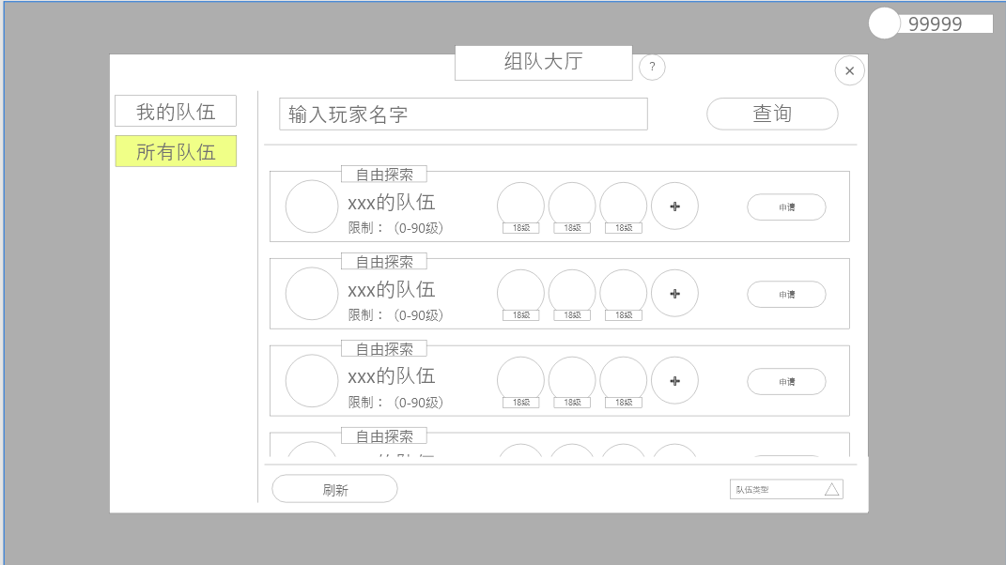
 | 附近队伍
 |  | 界面与我的队伍相同，仅改变显示内容。 |  |  | 界面与我的队伍相同，仅改变显示内容。

2
1
 |  | 1、 | 显示信息 |  | 1、 | 显示信息
 |  | ▶ | 显示内容为队长头像及队伍信息。 |  | ▶ | 附近距离判断：人物周围15格子内。（距离可后续根据规划等进行调整）
 |  | ▶ | 包括：队长头像、队伍标签、队伍名称、限制等级 |  | ▶ | 显示内容为队长信息及队伍信息。
3
 |  | ▶ | 队伍标签：我的队伍中可修改的下拉式标签 |  | 2、 | 队伍状态
 |  | ▶ | 限制等级：在创建和我的队伍中可修改的条件 |  | ▶ | 队伍呈可申请与不可申请状态
 |  | 2、 | 队伍人数状态 |  |  | 可申请：成员未满且未申请过。
 |  | ▶ | 队伍呈可申请与不可申请状态 |  |  | 不可申请：成员已满或周期内已申请过。
 |  |  | 可申请：成员未满且未申请过。 |  | 3、 | 申请状态
 |  |  | 不可申请：成员已满或周期内已申请过。 |  | ▶ | 按钮状态分为：已申请、不可申请、待申请
 |  | 3、 | 申请状态 |  |  | 待申请：对应队伍人员未满时按钮为待申请状态。
 |  | ▶ | 按钮状态分为：已申请、不可申请、待申请 |  |  | 已申请：对应队伍已在申请周期内待处理状态。
 |  | ▶ | 待申请：对应队伍人员未满时按钮为待申请状态。 |  |  | 申请周期：周期为5分钟，若周期内未做任何处理则算申请失败，同时将申请玩家从对应队伍申请列表中移除。
 |  | ▶ | 已申请：对应队伍已在申请周期内待处理状态。 |  |  | 不可申请：对应队伍人员已满或者队伍已经解散。队伍已满提示“您申请的队伍已经满员。”，队伍已经解散提示“您申请的队伍已经解散。”
 |  | ▶ | 不可申请：对应队伍人员已满。 |  | 4、 | 刷新按钮
 |  |  |  |  | ▶ | 点击刷新附近队伍列表信息
 |  | 4、 | 刷新按钮 |  | ▶ | 刷新按钮点击间隔为1秒，间隔内点击无效
 |  | 5、 | 筛选按钮，根据队伍标签进行筛选
 |  | 6、 | 查询按钮，可输入队伍名称查询符合队伍 |  | 5、 | 申请提示
 |  | ▶ | 查询后下方将显示对应的队伍而非全部 |  | ▶ | 有玩家申请加入队伍时：
 |  |  |  |  |  | 主界面快捷小图标区域出现组队的小图标提示，点击小图标会弹出申请列表界面
 |  |  |  |  |  | 只要有申请信息，则小图标不会消失
 |  |  |  |  |  | 如果玩家打开组队界面，则我的队伍页签显示红点，申请列表显示红点

4
5

 | 申请入队流程
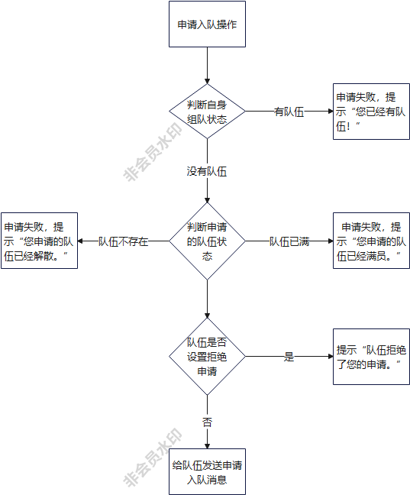

 | 申请列表

 |  | 1、 | 显示信息 |  | 1、 | 显示信息
 |  | ▶ | 显示申请成员的对应信息。 |  | ▶ | 显示申请成员的对应信息。
 |  |  | 显示玩家名字 |  | 2、 | 操作栏
1
 |  |  | 显示玩家职业 |  | ▶ | 操作共需要两个按钮，分别为同意与拒绝。
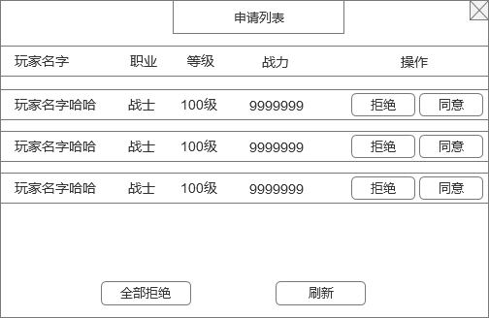
 |  |  | 显示玩家转生等级和等级 |  |  | 点击同意，则把此玩家加入自己队伍，如果队伍已满，则提示“队伍已满！”。
 |  |  | 显示玩家战力 |  |  | 点击拒绝，则拒绝此玩家加入队伍。
2
 |  | 2、 | 操作栏 |  |  | 不管点击同意还是拒绝，点击按钮后都清除那条申请消息。
 |  | ▶ | 操作共需要两个按钮，分别为同意与拒绝。 |  |  | 如果同意申请后，队伍已满，则清除所有申请消息，剩下的申请都做拒绝处理，同时不再接受申请入队请求消息。
 |  | ▶ | 点击任意按钮将对应处理功能；按钮点击有按下效果。
 |  |  |  |  | 3、 | 全部拒绝按钮
 |  | 3、 | 全部拒绝按钮 |  |  | 点击按钮拒绝所有申请，并清除所有拒绝的申请信息
 |  |  |  |  | 4、 | 刷新按钮
 |  | 4、 | 刷新按钮 |  | ▶ | 点击刷新申请列表信息
 |  |  |  |  | ▶ | 刷新按钮点击间隔为1秒，间隔内点击无效

3
4

 | 邀请列表

3
2
 |  | 1、 | 页签切换按钮 |  | 1、 | 页签切换按钮
 |  | ▶ | 点击切换右侧对应界面。 |  | ▶ | 点击切换右侧对应界面。
 |  | 2、 | 显示信息 |  | 2、 | 显示信息
1
 |  | ▶ | 显示对应玩家的信息。 |  | ▶ | 显示对应玩家的信息。
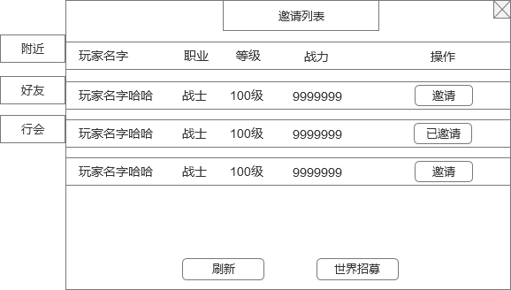
 |  | ▶ | 附近距离判断：人物周围15格子内。（距离可后续根据规划等进行调整） |  |  | 附近距离判断：人物周围15格子内。（距离可后续根据规划等进行调整）
 |  | ▶ | 当前示意图为“附近”界面效果图，“好友”、“行会”效果图只显示筛选在线玩家信息。 |  | ▶ | 当前示意图为“附近”界面效果图，“好友”、“行会”效果图只显示在线玩家信息。
 |  | 3、 | 按钮状态 |  | 3、 | 按钮状态
 |  | ▶ | 按钮共有2个状态：已邀请、邀请。 |  | ▶ | 按钮共有2个状态：已邀请、邀请。
 |  |  |  |  |  | 已邀请：已邀请过该玩家时，按钮显示为已邀请，按钮不可再点击。
 |  | 4、 | 刷新按钮 |  |  | 邀请：未邀请过该玩家时则显示为邀请，点击按钮则发送加入队伍邀请。
 |  | ▶ | 点击效果，点击刷新界面 |  |  | 如果队伍已满，则点击邀请提示文字“队伍已满！”
 |  | 5、 | 世界招募按钮 |  | 4、 | 刷新按钮
 |  | ▶ | 点击效果，点击发送世界频道招募信息 |  | ▶ | 点击刷新邀请列表信息
 |  |  |  |  | ▶ | 刷新按钮点击间隔为1秒，间隔内点击无效
 |  |  |  |  | 5、 | 世界招募按钮
 |  |  |  |  | ▶ | 点击世界招募按钮后，玩家在世界频道发送一个招募信息“XXX的队伍正在招募队员，立即加入”
 |  |  |  |  |  | 立即加入是个链接，点击即是申请入队操作，走申请入队流程。

 |  |  |  |  | 6、 | 邀请提示
 |  |  |  |  | ▶ | 邀请其他玩家时：
 |  |  |  |  |  | 被邀请的玩家主界面快捷小图标区域出现组队的小图标提示，点击小图标会弹出邀请加入组队通用界面提示
4
5

1
 | 主界面显示
 |  |  |  |  | 1、 | 当主界面信息栏切换至“队伍”时，将显示左侧效果。
 |  | 1、 | 当主界面信息栏切换至“队伍”时，将显示左侧效果。 |  | ▶ | 附近队伍：点击将弹出至上方附近队伍界面。
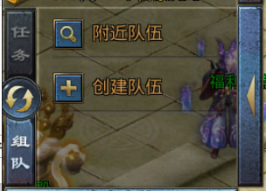
 |  | ▶ | 附近队伍 |  | ▶ | 创建队伍：点击后将直接创建队伍并变为以下效果。
 |  | ▶ | 创建队伍
 |  |  |  |  | 2、 | 点击左侧组队页签会打开组队界面

1

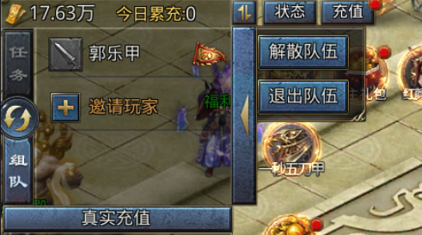
 |  | 1、 | 队伍信息： |  | 1、 | 队伍信息：
 |  |  | 显示成员职业图标、玩家名字，队长需显示队长标识。 |  |  | 显示成员职业图标、玩家名字，队长需显示队长标识。
 |  | 2、 | 交互相关：点击对内信息将根据玩家当前队内职位及点击内容判断显示内容。 |  | 2、 | 交互相关：点击对内信息将根据玩家当前队内职位及点击内容判断显示内容。
 |  | ▶ | 玩家为队长点击自己，则显示按钮： |  | ▶ | 玩家为队长点击队长：将显示左侧图内内容。
 |  |  | 解散队伍 |  |  | 解散队伍：点击则队伍直接解散。
 |  |  | 队伍信息 |  |  | 队伍信息：点击则弹出“我的队伍”组队界面。
 |  | ▶ | 玩家为队长点击队员： |  | ▶ | 玩家为队长点击队员：如右侧图所示。
 |  |  | 查看信息 |  |  | 查看信息：点击打开玩家信息界面。
 |  |  | 请离队伍 |  |  | 请离队伍：点击则将该成员移出队伍。
 |  | ▶ | 玩家为队员点击自己： |  | ▶ | 玩家为队员点击自己：
 |  |  | 离开队伍 |  |  | 离开队伍：退出队伍，组队界面刷新为最初默认界面
 |  | ▶ | 玩家为队员点击其他队友： |  | ▶ | 玩家为队员点击其他队友：
 |  |  | 查看信息 |  |  | 查看信息：点击打开玩家信息界面
 |  | 3、 | 邀请玩家：点击将弹出“我的队伍”界面。 |  | 3、 | 邀请玩家：点击将弹出“我的队伍”界面。
 |  |  | 当队伍成员已满时此处将不显示“邀请玩家”按钮。 |  | ▶ | 当队伍成员已满时此处将不显示“邀请玩家”按钮。

界面参考
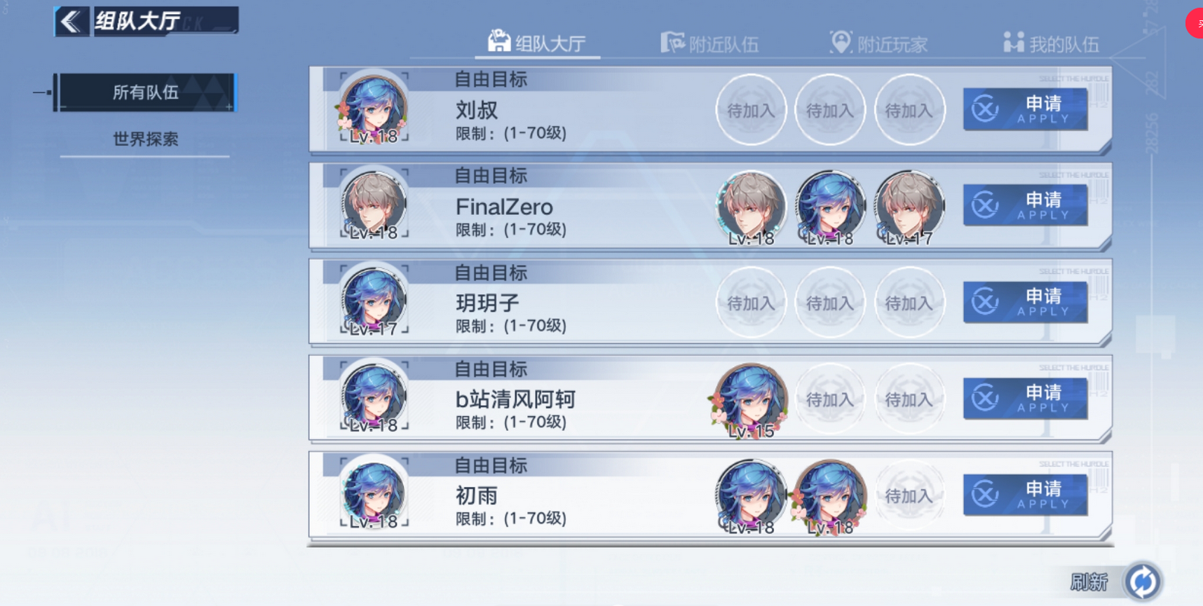
参考界面

